Gráfico Shampoo
Meta de Venda
R$30,000
Vendas Realizadas
R$19,000
Percentual Meta
63%

Gráfico Cerveja
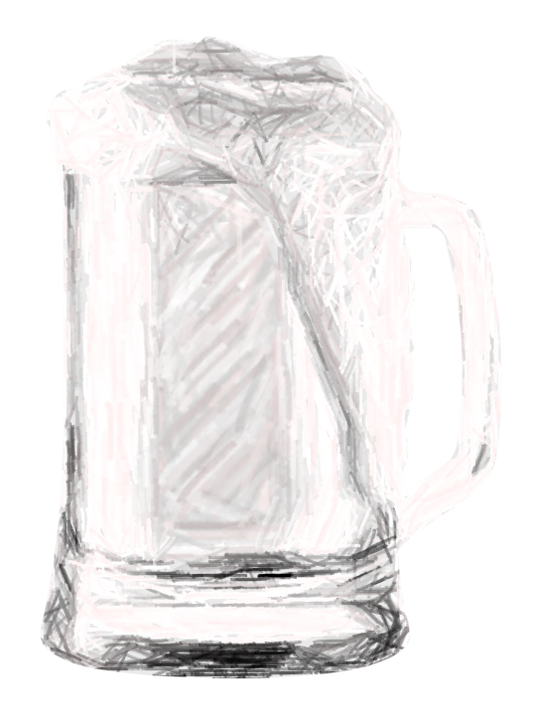
Meta de Venda
R$30,000
Vendas Realizadas
R$4,000
Percentual Meta
13%

